상품제안서
[송월타올] 크리스마스 프렌즈 3매 선물세트(크라프트+띠지) | 상품코드: F10797

 |  |  |  |  |  |  | 02-412-0044 | www.easy1.co.kr
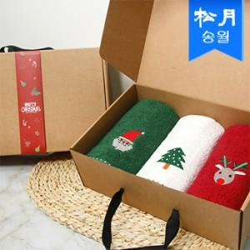

【상세/제작정보】

【인쇄/포장옵션】 | 자수 / 포장지포장

【공급단가】 | 수량 | 100~ | 500~ | 1,000~ | 2,000~ | 3,000~
*VAT별도 | 단가 | 14,710원 | 14,170원 | 13,620원 | 13,080원 | 12,750원

【상품 URL】 | http://www.easy1.co.kr/src/goods_detail.php?gdno=10797

